Sheet1
로또 당첨번호 자동 생성 (F9 키 자동갱신)
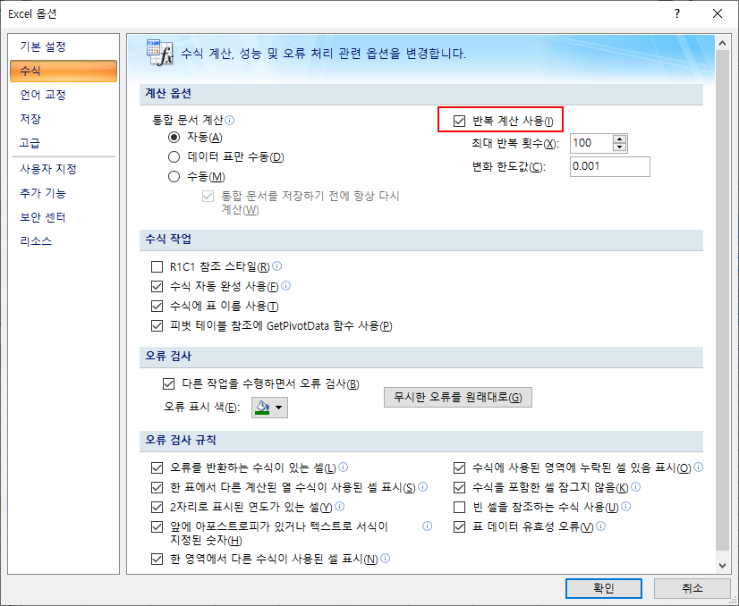
1 | 2 | 3 | 4 | 5 | 6
33 | 25 | 15 | 2 | 25 | 15

